Zad8
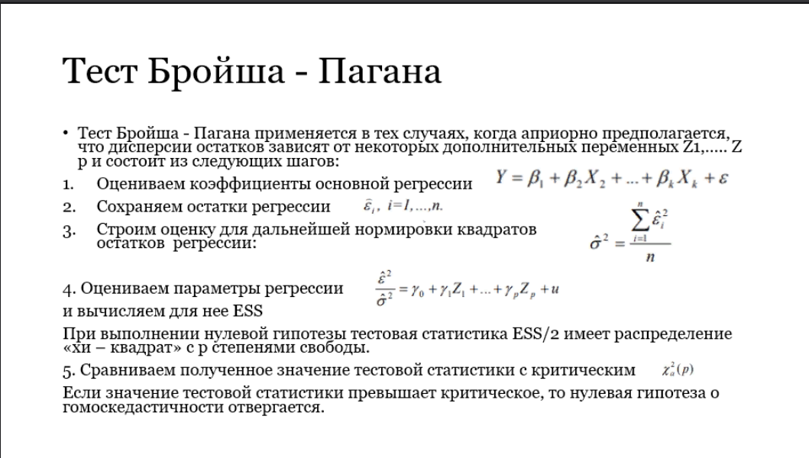
Y | X | e | e2 | e2/сигма2 | Z | E(e2) | n | сигма2
0.3 | 3.9 | -0.14119168063 | 0.01993509068 | 0.025133082747 | 4.916908796 | 12.690900439 | 16 | 0.79318127746
0.1 | 5 | -0.4895499909 | 0.23965919359 | 0.30214933257 | 6.3037292257
1 | 7.2 | 0.11373338856 | 0.012935283673 | 0.016308105147 | 9.077370085
0.8 | 10 | -0.46390594667 | 0.21520872736 | 0.27132350885 | 12.607458451
2.2 | 13.3 | 0.49101912252 | 0.24109977868 | 0.30396554424 | 16.76791974
2.5 | 18 | 0.1571245241 | 0.024688116073 | 0.031125439764 | 22.693425212
2 | 19.4 | -0.53169514352 | 0.28269972564 | 0.35641250452 | 24.458469396 |  |  |  |  |  |  |  | ПРЕДПОСЫЛКИ ГАУССА-МАРКОВА
3.8 | 22.3 | 0.87717840214 | 0.76944194918 | 0.9700707405 | 28.114632347 |  |  |  |  |  |  |  | 1) Мат ожидание остатков равно 0
3.1 | 29 | -0.72645857859 | 0.52774206641 | 0.66534861753 | 36.561629509 |  |  |  |  |  |  |  | 2) Гомоскедастичность (Дисперсия остатков одинакова для любых наблюдений)
5 | 30.8 | 0.93077327733 | 0.86633889379 | 1.0922331608 | 38.83097203 |  |  |  |  |  |  |  | 3) Нет автокорелляции (Остатки независимо распределены друг от друга)
6.2 | 39 | 1.0248295099 | 1.0502755243 | 1.3241305035 | 49.16908796 |  | ВЫВОД ИТОГОВ |  |  |  |  |  | 4) Эндогенность (X не зависит от остатков)
5 | 43.5 | -0.78209085032 | 0.61166609816 | 0.77115549187 | 54.842444263
5.3 | 50.2 | -1.3857278311 | 1.9202416218 | 2.4209366463 | 63.289441426 |  | Регрессионная статистика
8.8 | 54.9 | 1.4803775705 | 2.1915177513 | 2.7629468995 | 69.214946898 |  | Множественный R | 0.94775108306
9.2 | 61 | 1.0576633045 | 1.1186516656 | 1.4103354396 | 76.905496553 |  | R-квадрат | 0.89823211544
6.8 | 63 | -1.6120790778 | 2.5987989532 | 3.2764249825 | 79.426988243 |  | Нормированный R-квадрат | 0.89096298083
 |  |  |  |  |  |  | Стандартная ошибка | 0.95209920099
 |  |  |  |  |  |  | Наблюдения | 16
Столбец1
 |  |  |  |  |  |  | Дисперсионный анализ
Среднее | 2.4980018054E-16 |  |  |  |  |  |  | df | SS | MS | F | Значимость F
Стандартная ошибка | 0.22995380369 |  |  |  |  |  | Регрессия | 1 | 112.01347456 | 112.01347456 | 123.56795732 | 2.4812980162E-08
Медиана | -0.013729146036 |  |  |  |  |  | Остаток | 14 | 12.690900439 | 0.90649288853
Мода | #N/A |  |  |  |  |  | Итого | 15 | 124.704375
Стандартное отклонение | 0.91981521475 |  |  |  |  |  |  |  |  |  |  |  |  |  |  |  |  |  |  |  | ТЕПЕРЬ ИЩЕМ RSS
Дисперсия выборки | 0.84606002929 | 0.91981521475 |  |  |  |  |  | Коэффициенты | Стандартная ошибка | t-статистика | P-Значение | Нижние 95% | Верхние 95% | Нижние 95,0% | Верхние 95,0% | РЕГРЕССИЯ ОТ e2/сигма2 и Z |  |  |  |  | RSS= | 11.915211223
Эксцесс | -0.94777518604 |  |  |  |  |  | Y-пересечение | -0.084805964868 | 0.42889502376 | -0.19773128661 | 0.84609752696 | -1.0046943023 | 0.8350823726 | -1.0046943023 | 0.8350823726
Асимметричность | -0.095321710404 |  |  |  |  |  | Переменная X 1 | 0.13487119115 | 0.012132945851 | 11.116112509 | 2.4812980162E-08 | 0.10884861041 | 0.1608937719 | 0.10884861041 | 0.1608937719 | ВЫВОД ИТОГОВ |  |  |  |  | А ДАЛЬШЕ ESS/2
Интервал | 3.0924566483 |  |  |  |  |  |  |  |  |  |  |  |  |  |  |  |  |  |  |  | RSS/2= | 5.9576056113
Минимум | -1.6120790778 |  |  |  |  |  |  |  |  |  |  |  |  |  |  | Регрессионная статистика
Максимум | 1.4803775705 |  |  |  |  |  |  |  |  |  |  |  |  |  |  | Множественный R | 0.87592930608
Сумма | 3.9968028887E-15 |  |  |  |  |  | ВЫВОД ОСТАТКА |  |  |  |  |  |  |  |  | R-квадрат | 0.76725214925 |  |  |  | x2кр | 3.8414588207 | (кол-во степеней = 1)
Счет | 16 |  |  |  |  |  |  |  |  |  |  |  |  |  |  | Нормированный R-квадрат | 0.75062730277
 | 0 |  |  |  |  |  | Наблюдение | Предсказанное Y | Остатки |  |  |  |  |  |  | Стандартная ошибка | 0.50811338765 |  |  |  | СРАВНИВАЕМ
 |  |  |  |  |  |  | 1 | 0.44119168063 | -0.14119168063 |  |  |  |  |  |  | Наблюдения | 16 |  |  | ОТВЕТ | RSS/2 > хи2кр | h0 гипотеза о гомоскедостичности отвергается, соответственно, гетероскедостичность присутствует в нашей модели
 |  |  |  |  |  |  | 2 | 0.5895499909 | -0.4895499909
 |  |  |  |  |  |  | 3 | 0.88626661144 | 0.11373338856 |  |  |  |  |  |  | Дисперсионный анализ
 |  |  |  |  |  |  | 4 | 1.2639059467 | -0.46390594667 |  |  |  |  |  |  |  | df | SS | MS | F | Значимость F
 |  |  |  |  |  |  | 5 | 1.7089808775 | 0.49101912252 |  |  |  |  |  |  | Регрессия | 1 | 11.915211223 | 11.915211223 | 46.150931383 | 8.6883986555E-06
 |  |  |  |  |  |  | 6 | 2.3428754759 | 0.1571245241 |  |  |  |  |  |  | Остаток | 14 | 3.6145090059 | 0.25817921471
 |  |  |  |  |  |  | 7 | 2.5316951435 | -0.53169514352 |  |  |  |  |  |  | Итого | 15 | 15.529720228
 |  |  |  |  |  |  | 8 | 2.9228215979 | 0.87717840214
 |  |  |  |  |  |  | 9 | 3.8264585786 | -0.72645857859 |  |  |  |  |  |  |  | Коэффициенты | Стандартная ошибка | t-статистика | P-Значение | Нижние 95% | Верхние 95% | Нижние 95,0% | Верхние 95,0%
 |  |  |  |  |  |  | 10 | 4.0692267227 | 0.93077327733 |  |  |  |  |  |  | Y-пересечение | -0.2935242548 | 0.22889138363 | -1.2823735439 | 0.22053905302 | -0.78444744739 | 0.19739893779 | -0.78444744739 | 0.19739893779
 |  |  |  |  |  |  | 11 | 5.1751704901 | 1.0248295099 |  |  |  |  |  |  | Переменная X 1 | 0.034890515481 | 0.0051359069979 | 6.7934476802 | 8.6883986555E-06 | 0.023875090521 | 0.04590594044 | 0.023875090521 | 0.04590594044
 |  |  |  |  |  |  | 12 | 5.7820908503 | -0.78209085032
 |  |  |  |  |  |  | 13 | 6.6857278311 | -1.3857278311
 |  |  |  |  |  |  | 14 | 7.3196224295 | 1.4803775705
 |  |  |  |  |  |  | 15 | 8.1423366955 | 1.0576633045 |  |  |  |  |  |  | ВЫВОД ОСТАТКА
 |  |  |  |  |  |  | 16 | 8.4120790778 | -1.6120790778
 |  |  |  |  |  |  |  |  |  |  |  |  |  |  |  | Наблюдение | Предсказанное Y | Остатки
 |  |  |  |  |  |  |  |  |  |  |  |  |  |  |  | 1 | -0.12197077233 | 0.14710385508
 |  |  |  |  |  |  |  |  |  |  |  |  |  |  |  | 2 | -0.073583892665 | 0.37573322523
 |  |  |  |  |  |  |  |  |  |  |  |  |  |  |  | 3 | 0.023189866673 | -0.0068817615264
 |  |  |  |  |  |  |  |  |  |  |  |  |  |  |  | 4 | 0.14635646947 | 0.12496703938
 |  |  |  |  |  |  |  |  |  |  |  |  |  |  |  | 5 | 0.29151710848 | 0.01244843576
 |  |  |  |  |  |  |  |  |  |  |  |  |  |  |  | 6 | 0.49826104888 | -0.46713560912
 |  |  |  |  |  |  |  |  |  |  |  |  |  |  |  | 7 | 0.55984435028 | -0.20343184576
 |  |  |  |  |  |  |  |  |  |  |  |  |  |  |  | 8 | 0.68740976032 | 0.28266098018
 |  |  |  |  |  |  |  |  |  |  |  |  |  |  |  | 9 | 0.98212984558 | -0.31678122804
 |  |  |  |  |  |  |  |  |  |  |  |  |  |  |  | 10 | 1.0613083759 | 0.03092478488
 |  |  |  |  |  |  |  |  |  |  |  |  |  |  |  | 11 | 1.4220105698 | -0.097880066342
 |  |  |  |  |  |  |  |  |  |  |  |  |  |  |  | 12 | 1.6199568958 | -0.8488014039
 |  |  |  |  |  |  |  |  |  |  |  |  |  |  |  | 13 | 1.914676981 | 0.50625966527
 |  |  |  |  |  |  |  |  |  |  |  |  |  |  |  | 14 | 2.1214209214 | 0.64152597806
 |  |  |  |  |  |  |  |  |  |  |  |  |  |  |  | 15 | 2.3897481632 | -0.97941272361
 |  |  |  |  |  |  |  |  |  |  |  |  |  |  |  | 16 | 2.4777243081 | 0.79870067445

Zad11
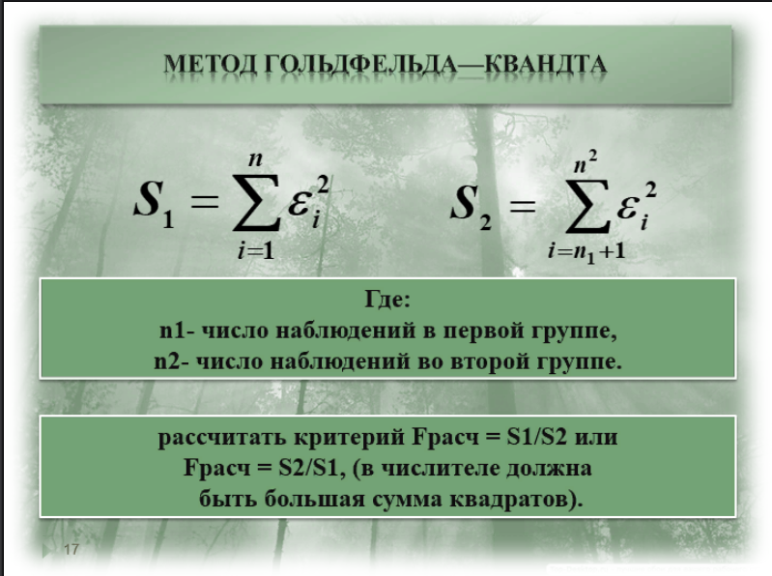
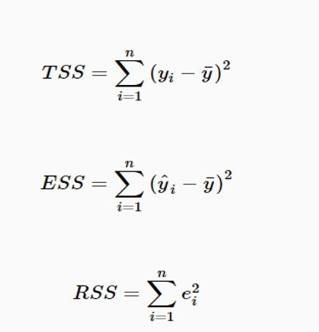
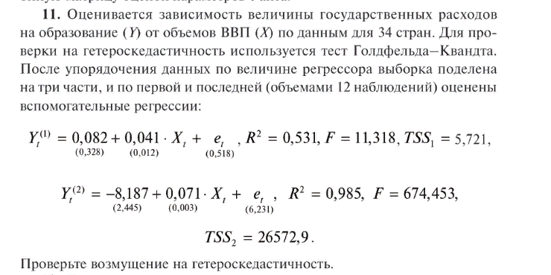
R2= 1 - ESS/TSS |  | ESS для 1 уравнения
ESS для 1 уравнения = | ESS= (1-R2)*TSS | 2.683149 | по сумме квадратов остатков

 |  | ESS для 2 уравнения
ESS для 2 уравнения = | ESS=(1-R2)*TSS | 398.5935 | по сумме квадратов остатков

F=ESS2/ESS1 | 148.55436653
Fкр | 2.942957268

Соответственно
F > Fкр -> h0 отвергаем, h1 гипотеза о гетероскедастичности принимается

Ответ: Возмущение нашей модель гетероскедастично!

Zad12
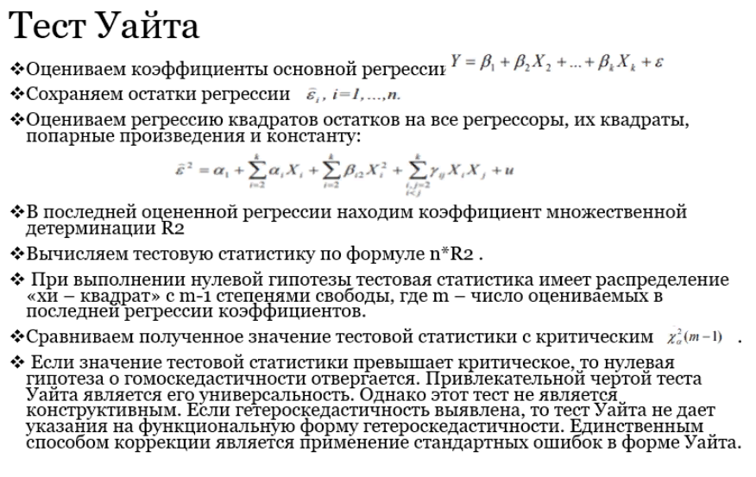
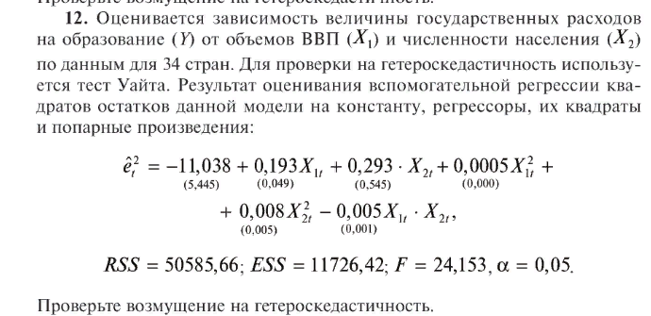
r2 = 1 - ESS/TSS
r2 = RSS/TSS

TSS = | RSS + ESS

TSS= | 62312.08

R2 = | 0.81181144972 | 1 способ
R2 = | 0.81181144972 | 2 способ
n= | 34
F | 27.601589291
Fкр | 11.070497694

Проверка гипотезы!
F > Fкр -> h0 (о гомоскедастичности отвергается), принимаем h1 гипотезу о гетероскедастичности
ОТВЕТ: ВОЗМУЩЕНИЕ НАШЕЙ МОДЕЛИ ГЕТЕРОСКЕДАСТИЧНО!

Zad7 из 92
Месяц | Yt | X1t | X2t | e | e2 | ei-ei-1 | (ei-ei-1)^2
1 | 42.08 | 14.53 | 16.74 | 1.3045085663 | 1.7017425996 | - | - |  |  |  |  |  |  |  | Спецификация модели: | y=3,8470+1,8107*x1t + 0,6342*x2t
2 | 41.49 | 15.3 | 16.81 | -0.72417472925 | 0.52442903848 | -2.0286832956 | 4.1155559137
3 | 39.06 | 15.92 | 19.5 | -5.9831102951 | 35.797608804 | -5.2589355659 | 27.656403286 |  |  |  |  |  |  |  | ПРЕДПОСЫЛКИ ГАУССА-МАРКОВА
4 | 45.09 | 17.41 | 22.12 | -4.3130027961 | 18.601993119 | 1.670107499 | 2.7892590582 |  |  |  |  |  |  |  | 1) Мат ожидание остатков равно 0
5 | 51.67 | 18.37 | 22.34 | 0.38912523987 | 0.1514184523 | 4.702128036 | 22.110008067 |  |  |  |  |  |  |  | 2) Гомоскедастичность (Дисперсия остатков одинакова для любых наблюдений)
6 | 51.18 | 18.83 | 17.47 | 2.1552178239 | 4.6449638684 | 1.766092584 | 3.1190830153 |  |  |  |  |  |  |  | 3) Нет автокорелляции (Остатки независимо распределены друг от друга)
7 | 54.78 | 18.84 | 20.24 | 3.9800995723 | 15.841192605 | 1.8248817484 | 3.3301933957 |  |  |  |  |  |  |  | 4) Эндогенность (X не зависит от остатков)
8 | 60.33 | 19.71 | 20.37 | 7.8722826596 | 61.972834273 | 3.8921830873 | 15.149089185
9 | 49.76 | 20.01 | 12.71 | 1.6177929287 | 2.6172539602 | -6.2544897309 | 39.118641794
10 | 55.46 | 20.26 | 22.98 | 0.35084402144 | 0.12309152738 | -1.2669489073 | 1.6051595337
11 | 52.47 | 20.77 | 19.33 | -1.2474470696 | 1.5561241914 | -1.598291091 | 2.5545344116
12 | 50.68 | 21.17 | 17.04 | -2.3092028218 | 5.3324176722 | -1.0617557522 | 1.1273252774
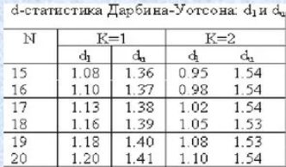
13 | 51.64 | 21.34 | 16.74 | -1.466741416 | 2.1513303813 | 0.84246140584 | 0.70974122034
14 | 56.19 | 22.91 | 19.81 | -1.7069293655 | 2.9136078589 | -0.24018794956 | 0.057690251114 |  |  |  |  |  |  |  | ВЫВОД ИТОГОВ
15 | 66.22 | 22.96 | 31.92 | 0.55116118129 | 0.30377864776 | 2.2580905468 | 5.0989729176
16 | 63.23 | 23.69 | 26.31 | -0.20226850204 | 0.040912546919 | -0.75342968333 | 0.56765628772 |  |  |  |  |  |  |  | Регрессионная статистика
17 | 68.96 | 24.82 | 25.93 | 3.7226109061 | 13.857831958 | 3.9248794082 | 15.404678369 |  |  |  |  |  |  |  | Множественный R | 0.94247711471
18 | 64.26 | 25.54 | 21.96 | 0.23703696919 | 0.056186524763 | -3.4855739369 | 12.14922567 |  |  |  |  |  |  |  | R-квадрат | 0.88826311174
19 | 63.75 | 25.63 | 24.05 | -1.7616178578 | 3.1032974768 | -1.9986548269 | 3.9946211173 |  |  |  |  |  |  |  | Нормированный R-квадрат | 0.87511759548
20 | 69.68 | 28.73 | 25.66 | -2.4661850156 | 6.0820685312 | -0.70456715785 | 0.49641487992 |  |  |  |  |  |  |  | Стандартная ошибка | 3.2301346178
 |  |  |  |  | 177.37408404 |  | 161.15425365 |  |  |  |  |  |  |  | Наблюдения | 20

 |  |  |  |  |  |  |  |  |  |  |  |  |  |  | Дисперсионный анализ
 |  |  |  |  |  |  |  |  |  |  |  |  |  |  |  | df | SS | MS | F | Значимость F
 |  | DW= | 0.90855580467 |  |  |  |  |  |  |  |  |  |  |  | Регрессия | 2 | 1410.052296 | 705.02614798 | 67.571565377 | 8.122147405E-09
 |  | n=20 |  |  |  |  |  |  |  |  |  |  |  |  | Остаток | 17 | 177.37408404 | 10.433769649
 |  | dl = | 1.10 |  |  |  |  |  |  |  |  |  |  |  | Итого | 19 | 1587.42638

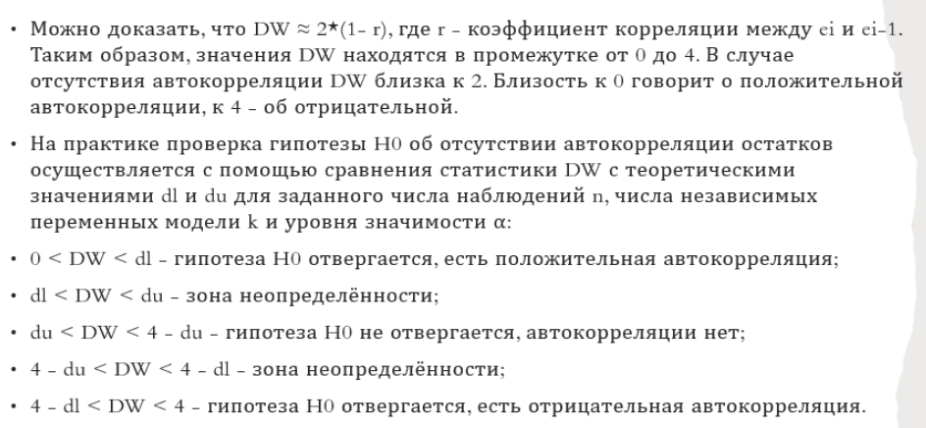
 |  | du | 1.54 |  |  |  |  |  |  |  |  |  |  |  |  | Коэффициенты | Стандартная ошибка | t-статистика | P-Значение | Нижние 95% | Верхние 95% | Нижние 95,0% | Верхние 95,0%
 |  |  |  |  |  |  |  |  |  |  |  |  |  |  | Y-пересечение | 3.8470231705 | 4.4607072578 | 0.86242448747 | 0.40045682287 | -5.5642464901 | 13.258292831 | -5.5642464901 | 13.258292831
 |  |  |  |  |  |  |  |  |  |  |  |  |  |  | Переменная X 1 | 1.8107562382 | 0.23956889069 | 7.5583947189 | 7.8382432659E-07 | 1.3053100607 | 2.3162024158 | 1.3053100607 | 2.3162024158
 |  |  |  |  |  |  |  |  |  |  |  |  |  |  | Переменная X 2 | 0.6342998878 | 0.20242738452 | 3.133468771 | 0.0060540675812 | 0.20721543856 | 1.061384337 | 0.20721543856 | 1.061384337

 |  |  |  |  |  |  |  |  |  |  |  |  |  |  | ВЫВОД ОСТАТКА

 |  |  |  |  |  |  |  |  |  |  |  |  |  |  | Наблюдение | Предсказанное Y | Остатки
 |  |  |  |  |  |  |  |  |  |  |  |  |  |  | 1 | 40.775491434 | 1.3045085663
 |  |  |  |  |  |  |  |  |  |  |  |  |  |  | 2 | 42.214174729 | -0.72417472925
 |  |  |  |  |  |  |  |  |  |  |  |  |  |  | 3 | 45.043110295 | -5.9831102951
 |  |  |  |  |  |  |  |  |  |  |  |  |  |  | 4 | 49.403002796 | -4.3130027961
0 < | 0.90855580467 | < | 1.10 |  |  |  |  |  |  |  |  |  |  |  | 5 | 51.28087476 | 0.38912523987
 |  |  |  |  |  |  |  |  |  |  |  |  |  |  | 6 | 49.024782176 | 2.1552178239
Ответ: гипотеза h0 отвергается, есть автокорреляция в остатках |  |  |  |  |  |  |  |  |  |  |  |  |  |  | 7 | 50.799900428 | 3.9800995723
 |  |  |  |  |  |  |  |  |  |  |  |  |  |  | 8 | 52.45771734 | 7.8722826596
 |  |  |  |  |  |  |  |  |  |  |  |  |  |  | 9 | 48.142207071 | 1.6177929287
 |  |  |  |  |  |  |  |  |  |  |  |  |  |  | 10 | 55.109155979 | 0.35084402144
ТЕПЕРЬ ПРОВОДИМ КОРРЕКЦИЮ АВТОКОРРЕЛЯЦИИ |  |  |  |  |  |  |  |  |  |  |  |  |  |  | 11 | 53.71744707 | -1.2474470696
МЕТОД КОХРЕЙНА-ОРКАТТА |  |  |  |  |  |  |  |  |  |  |  |  |  |  | 12 | 52.989202822 | -2.3092028218
e | et-1 | et=0,542378*et-1 | Yt | X1t | X2t | yt-1 | p*yt-1 | yt-(p*yt-1) | xt-1 | p*xt-1 | xt-(p*xt-1) | x2t-1 | p*x2t-1 | x2t-(p*x2t-1) | 13 | 53.106741416 | -1.466741416
1.3045085663 | - |  | 42.08 | 14.53 | 16.74 | - | - | - | - | - | - | - | - | - | 14 | 57.896929366 | -1.7069293655
-0.72417472925 | 1.3045085663 |  | 41.49 | 15.3 | 16.81 | 42.08 | 22.823273821 | 18.666726179 | 14.53 | 7.8807549578 | 7.4192450422 | 16.74 | 9.0794107359 | 7.7305892641 | 15 | 65.668838819 | 0.55116118129
-5.9831102951 | -0.72417472925 |  | 39.06 | 15.92 | 19.5 | 41.49 | 22.503270695 | 16.556729305 | 15.3 | 8.2983861565 | 7.6216138435 | 16.81 | 9.1173772085 | 10.382622791 | 16 | 63.432268502 | -0.20226850204
-4.3130027961 | -5.9831102951 |  | 45.09 | 17.41 | 22.12 | 39.06 | 21.185291717 | 23.904708283 | 15.92 | 8.6346606282 | 8.7753393718 | 19.5 | 10.576374513 | 11.543625487 | 17 | 65.237389094 | 3.7226109061
0.38912523987 | -4.3130027961 |  | 51.67 | 18.37 | 22.34 | 45.09 | 24.455832144 | 27.214167856 | 17.41 | 9.4428041166 | 8.9271958834 | 22.12 | 11.997405345 | 10.342594655 | 18 | 64.022963031 | 0.23703696919
2.1552178239 | 0.38912523987 |  | 51.18 | 18.83 | 17.47 | 51.67 | 28.024680569 | 23.155319431 | 18.37 | 9.9634871696 | 8.8665128304 | 22.34 | 12.116728545 | 5.3532714551 | 19 | 65.511617858 | -1.7616178578
3.9800995723 | 2.1552178239 |  | 54.78 | 18.84 | 20.24 | 51.18 | 27.758915261 | 27.021084739 | 18.83 | 10.212981132 | 8.6270188675 | 17.47 | 9.4753468075 | 10.764653193 | 20 | 72.146185016 | -2.4661850156
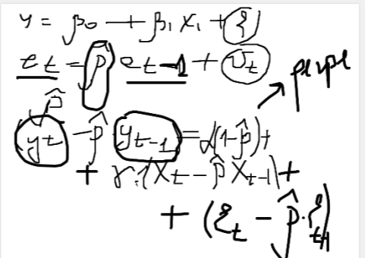
7.8722826596 | 3.9800995723 |  | 60.33 | 19.71 | 20.37 | 54.78 | 29.711476709 | 30.618523291 | 18.84 | 10.218404914 | 9.4915950857 | 20.24 | 10.977734367 | 9.3922656335
1.6177929287 | 7.8722826596 |  | 49.76 | 20.01 | 12.71 | 60.33 | 32.721675609 | 17.038324391 | 19.71 | 10.690273931 | 9.319726069 | 20.37 | 11.04824353 | 1.6617564701
0.35084402144 | 1.6177929287 |  | 55.46 | 20.26 | 22.98 | 49.76 | 26.988738245 | 28.471261755 | 20.01 | 10.852987385 | 9.4070126149 | 12.71 | 6.8936266699 | 16.08637333
-1.2474470696 | 0.35084402144 |  | 52.47 | 20.77 | 19.33 | 55.46 | 30.080293872 | 22.389706128 | 20.26 | 10.98858193 | 9.7814180699 | 22.98 | 12.46385058 | 6.8661494198
-2.3092028218 | -1.2474470696 |  | 50.68 | 21.17 | 17.04 | 52.47 | 28.458583113 | 22.221416887 | 20.77 | 11.265194802 | 9.904805198 | 19.33 | 10.484170223 | 6.5558297774
-1.466741416 | -2.3092028218 |  | 51.64 | 21.34 | 16.74 | 50.68 | 27.487726171 | 24.152273829 | 21.17 | 11.482146074 | 9.8578539259 | 17.04 | 9.24212419 | 7.49787581
-1.7069293655 | -1.466741416 |  | 56.19 | 22.91 | 19.81 | 51.64 | 28.008409224 | 28.181590776 | 21.34 | 11.574350365 | 11.335649635 | 16.74 | 9.0794107359 | 10.730589264
0.55116118129 | -1.7069293655 |  | 66.22 | 22.96 | 31.92 | 56.19 | 30.476229943 | 35.743770057 | 22.91 | 12.425884108 | 10.534115892 | 19.81 | 10.744511749 | 21.175488251
-0.20226850204 | 0.55116118129 |  | 63.23 | 23.69 | 26.31 | 66.22 | 35.91628309 | 27.31371691 | 22.96 | 12.453003017 | 11.236996983 | 31.92 | 17.312711511 | 8.9972884892
3.7226109061 | -0.20226850204 |  | 68.96 | 24.82 | 25.93 | 63.23 | 34.294572332 | 34.665427668 | 23.69 | 12.848939088 | 11.971060912 | 26.31 | 14.26996992 | 11.66003008
0.23703696919 | 3.7226109061 |  | 64.26 | 25.54 | 21.96 | 68.96 | 37.402399304 | 26.857600696 | 24.82 | 13.461826432 | 12.078173568 | 25.93 | 14.063866212 | 7.8961337884
-1.7616178578 | 0.23703696919 |  | 63.75 | 25.63 | 24.05 | 64.26 | 34.853221857 | 28.896778143 | 25.54 | 13.852338721 | 11.777661279 | 21.96 | 11.910624836 | 12.139375164
-2.4661850156 | -1.7616178578 |  | 69.68 | 28.73 | 25.66 | 63.75 | 34.576608985 | 35.103391015 | 25.63 | 13.901152758 | 14.828847242 | 24.05 | 13.044195233 | 12.615804767

0.54237818016 | 0
0.20157686447 | #N/A
0.28683896638 | 2.6382092895
7.2397413088 | 18
50.38967284 | 125.2826686 |  |  |  |  |  |  | Спецификация модели исходное | y=3,8470+1,8107*x1t + 0,6342*x2t

yt-(p*yt-1) | xt-(p*xt-1) | x2t-(p*x2t-1) |  |  | ВЫВОД ИТОГОВ |  |  | Спецификация модели полученное | y = 0,8114 + 1,76 * x1t + 0,76 * x2t
18.666726179 | 7.4192450422 | 7.7305892641
16.556729305 | 7.6216138435 | 10.382622791 |  |  | Регрессионная статистика
23.904708283 | 8.7753393718 | 11.543625487 |  |  | Множественный R | 0.88712225524
27.214167856 | 8.9271958834 | 10.342594655 |  |  | R-квадрат | 0.78698589574
23.155319431 | 8.8665128304 | 5.3532714551 |  |  | Нормированный R-квадрат | 0.7603591327
27.021084739 | 8.6270188675 | 10.764653193 |  |  | Стандартная ошибка | 2.7402704668
30.618523291 | 9.4915950857 | 9.3922656335 |  |  | Наблюдения | 19
17.038324391 | 9.319726069 | 1.6617564701
28.471261755 | 9.4070126149 | 16.08637333 |  |  | Дисперсионный анализ
22.389706128 | 9.7814180699 | 6.8661494198 |  |  |  | df | SS | MS | F | Значимость F
22.221416887 | 9.904805198 | 6.5558297774 |  |  | Регрессия | 2 | 443.87985114 | 221.93992557 | 29.55619858 | 4.2390338251E-06
24.152273829 | 9.8578539259 | 7.49787581 |  |  | Остаток | 16 | 120.1453157 | 7.509082231
28.181590776 | 11.335649635 | 10.730589264 |  |  | Итого | 18 | 564.02516684
35.743770057 | 10.534115892 | 21.175488251
27.31371691 | 11.236996983 | 8.9972884892 |  |  |  | Коэффициенты | Стандартная ошибка | t-статистика | P-Значение | Нижние 95% | Верхние 95% | Нижние 95,0% | Верхние 95,0%
34.665427668 | 11.971060912 | 11.66003008 |  |  | Y-пересечение | 0.81481913845 | 3.7701748142 | 0.21612237591 | 0.83162364208 | -7.1775944292 | 8.8072327061 | -7.1775944292 | 8.8072327061
26.857600696 | 12.078173568 | 7.8961337884 |  |  | Переменная X 1 | 1.7649734992 | 0.37237365863 | 4.7397914924 | 0.00022200937845 | 0.97557660695 | 2.5543703914 | 0.97557660695 | 2.5543703914
28.896778143 | 11.777661279 | 12.139375164 |  |  | Переменная X 2 | 0.76157463031 | 0.16027482214 | 4.7516797719 | 0.00021667869117 | 0.42180718552 | 1.1013420751 | 0.42180718552 | 1.1013420751
35.103391015 | 14.828847242 | 12.615804767

 |  |  |  |  | ВЫВОД ОСТАТКА

 |  |  |  |  | Наблюдение | Предсказанное Y | Остатки
 |  |  |  |  | 1 | 19.797010683 | -1.1302845039
 |  |  |  |  | 2 | 22.173907707 | -5.6171784021
 |  |  |  |  | 3 | 25.094392888 | -1.1896846056
 |  |  |  |  | 4 | 24.447740995 | 2.7664268613
 |  |  |  |  | 5 | 20.540895044 | 2.6144243874
 |  |  |  |  | 6 | 24.239365592 | 2.7817191473
 |  |  |  |  | 7 | 24.720144157 | 5.8983791335
 |  |  |  |  | 8 | 18.529440239 | -1.4911158483
 |  |  |  |  | 9 | 29.668920932 | -1.197659177
 |  |  |  |  | 10 | 23.307848022 | -0.918141894
 |  |  |  |  | 11 | 23.289291466 | -1.0678745796
 |  |  |  |  | 12 | 23.923862075 | 0.22841175481
 |  |  |  |  | 13 | 28.994084892 | -0.81249411603
 |  |  |  |  | 14 | 35.533969162 | 0.20980089449
 |  |  |  |  | 15 | 27.499927679 | -0.18621076981
 |  |  |  |  | 16 | 30.823407502 | 3.8420201659
 |  |  |  |  | 17 | 28.145970576 | -1.2883698797
 |  |  |  |  | 18 | 30.84711933 | -1.9503411871
 |  |  |  |  | 19 | 36.595218396 | -1.4918273814

Теперь проводим 2 итерацию
МЕТОД КОХРЕЙНА-ОРКАТТА
e | et-1 | et=0,2954725*et-1 | Yt | X1t | X2t | yt-1 | p*yt-1 | yt-(p*yt-1) | x1t-1 | p*x1t-1 | x1t-(p*x1t-1) | x2t-1 | p*x2t-1 | x2-(p*x2t-1)
-1.1302845039 | - |  | 18.666726179 | 7.4192450422 | 7.7305892641 | - | - | - | - | - | - | - | - | -
-5.6171784021 | -1.1302845039 |  | 16.556729305 | 7.6216138435 | 10.382622791 | 18.666726179 | 5.5155041903 | 11.041225115 | 7.4192450422 | 2.1921828567 | 5.4294309868 | 7.7305892641 | 2.2841765112 | 8.0984462802
-1.1896846056 | -5.6171784021 |  | 23.904708283 | 8.7753393718 | 11.543625487 | 16.556729305 | 4.8920581459 | 19.012650137 | 7.6216138435 | 2.2519772716 | 6.5233621002 | 10.382622791 | 3.0677794791 | 8.4758460078
2.7664268613 | -1.1896846056 |  | 27.214167856 | 8.9271958834 | 10.342594655 | 23.904708283 | 7.0631838405 | 20.150984016 | 8.7753393718 | 2.5928714341 | 6.3343244493 | 11.543625487 | 3.4108238442 | 6.9317708106
2.6144243874 | 2.7664268613 |  | 23.155319431 | 8.8665128304 | 5.3532714551 | 27.214167856 | 8.0410381237 | 15.114281307 | 8.9271958834 | 2.6377408567 | 6.2287719737 | 10.342594655 | 3.0559522656 | 2.2973191896
2.7817191473 | 2.6144243874 |  | 27.021084739 | 8.6270188675 | 10.764653193 | 23.155319431 | 6.8417600454 | 20.179324694 | 8.8665128304 | 2.6198106835 | 6.007208184 | 5.3532714551 | 1.5817444827 | 9.1829087099
5.8983791335 | 2.7817191473 |  | 30.618523291 | 9.4915950857 | 9.3922656335 | 27.021084739 | 7.9839873729 | 22.634535918 | 8.6270188675 | 2.5490468043 | 6.9425482814 | 10.764653193 | 3.1806589555 | 6.211606678
-1.4911158483 | 5.8983791335 |  | 17.038324391 | 9.319726069 | 1.6617564701 | 30.618523291 | 9.0469315236 | 7.9913928671 | 9.4915950857 | 2.8045052982 | 6.5152207708 | 9.3922656335 | 2.7751561769 | -1.1133997068
-1.197659177 | -1.4911158483 |  | 28.471261755 | 9.4070126149 | 16.08637333 | 17.038324391 | 5.0343562483 | 23.436905507 | 9.319726069 | 2.7537227307 | 6.6532898843 | 1.6617564701 | 0.49100333321 | 15.595369997
-0.918141894 | -1.197659177 |  | 22.389706128 | 9.7814180699 | 6.8661494198 | 28.471261755 | 8.4124747965 | 13.977231332 | 9.4070126149 | 2.7795135043 | 7.0019045655 | 16.08637333 | 4.7530808916 | 2.1130685283
-1.0678745796 | -0.918141894 |  | 22.221416887 | 9.904805198 | 6.5558297774 | 22.389706128 | 6.6155423713 | 15.605874516 | 9.7814180699 | 2.8901400189 | 7.0146651791 | 6.8661494198 | 2.0287583122 | 4.5270714653
0.22841175481 | -1.0678745796 |  | 24.152273829 | 9.8578539259 | 7.49787581 | 22.221416887 | 6.565817529 | 17.5864563 | 9.904805198 | 2.9265975217 | 6.9312564042 | 6.5558297774 | 1.9370673926 | 5.5608084174
-0.81249411603 | 0.22841175481 |  | 28.181590776 | 11.335649635 | 10.730589264 | 24.152273829 | 7.1363326507 | 21.045258126 | 9.8578539259 | 2.9127247121 | 8.4229249232 | 7.49787581 | 2.2154160859 | 8.5151731781
0.20980089449 | -0.81249411603 |  | 35.743770057 | 10.534115892 | 21.175488251 | 28.181590776 | 8.3268849892 | 27.416885067 | 11.335649635 | 3.3493727001 | 7.1847431924 | 10.730589264 | 3.1705940015 | 18.004894249
-0.18621076981 | 0.20980089449 |  | 27.31371691 | 11.236996983 | 8.9972884892 | 35.743770057 | 10.561300982 | 16.752415928 | 10.534115892 | 3.1125415239 | 8.1244554596 | 21.175488251 | 6.2567743835 | 2.7405141057
3.8420201659 | -0.18621076981 |  | 34.665427668 | 11.971060912 | 11.66003008 | 27.31371691 | 8.0704521309 | 26.594975537 | 11.236996983 | 3.3202235547 | 8.6508373572 | 8.9972884892 | 2.6584512939 | 9.001578786
-1.2883698797 | 3.8420201659 |  | 26.857600696 | 12.078173568 | 7.8961337884 | 34.665427668 | 10.242680464 | 16.614920232 | 11.971060912 | 3.5371192565 | 8.5410543119 | 11.66003008 | 3.4452181999 | 4.4509155884
-1.9503411871 | -1.2883698797 |  | 28.896778143 | 11.777661279 | 12.139375164 | 26.857600696 | 7.9356823345 | 20.961095808 | 12.078173568 | 3.5687681005 | 8.2088931781 | 7.8961337884 | 2.3330903652 | 9.8062847985
-1.4918273814 | -1.9503411871 |  | 35.103391015 | 14.828847242 | 12.615804767 | 28.896778143 | 8.538203186 | 26.565187829 | 11.777661279 | 3.4799749839 | 11.348872258 | 12.139375164 | 3.5868514886 | 9.0289532784

0.29547249676 | 0
0.23272495987 | #N/A |  |  |  | Спецификация модели исходное | y=3,8470+1,8107*x1t + 0,6342*x2t
0.086607720976 | 2.5271805465
1.6119374889 | 17 |  |  |  | Спецификация модели полученное | y = 0,8114 + 1,76 * x1t + 0,76 * x2t
10.294866886 | 108.57290575
 |  |  |  |  | Спецификация модели полученное второе | y = 0,47922 + 1,7216 *x1t + 0,8243 * x2t
yt-(p*yt-1) | x1t-(p*x1t-1) | x2-(p*x2t-1)
11.041225115 | 5.4294309868 | 8.0984462802 |  |  | ВЫВОД ИТОГОВ
19.012650137 | 6.5233621002 | 8.4758460078
20.150984016 | 6.3343244493 | 6.9317708106 |  |  | Регрессионная статистика
15.114281307 | 6.2287719737 | 2.2973191896 |  |  | Множественный R | 0.88100764107
20.179324694 | 6.007208184 | 9.1829087099 |  |  | R-квадрат | 0.77617446362
22.634535918 | 6.9425482814 | 6.211606678 |  |  | Нормированный R-квадрат | 0.74633105877
7.9913928671 | 6.5152207708 | -1.1133997068 |  |  | Стандартная ошибка | 2.6720606748
23.436905507 | 6.6532898843 | 15.595369997 |  |  | Наблюдения | 18
13.977231332 | 7.0019045655 | 2.1130685283
15.605874516 | 7.0146651791 | 4.5270714653 |  |  | Дисперсионный анализ
17.5864563 | 6.9312564042 | 5.5608084174 |  |  |  | df | SS | MS | F | Значимость F
21.045258126 | 8.4229249232 | 8.5151731781 |  |  | Регрессия | 2 | 371.39290799 | 185.696454 | 26.008240933 | 1.3314420058E-05
27.416885067 | 7.1847431924 | 18.004894249 |  |  | Остаток | 15 | 107.09862375 | 7.1399082497
16.752415928 | 8.1244554596 | 2.7405141057 |  |  | Итого | 17 | 478.49153174
26.594975537 | 8.6508373572 | 9.001578786
16.614920232 | 8.5410543119 | 4.4509155884 |  |  |  | Коэффициенты | Стандартная ошибка | t-статистика | P-Значение | Нижние 95% | Верхние 95% | Нижние 95,0% | Верхние 95,0%
20.961095808 | 8.2088931781 | 9.8062847985 |  |  | Y-пересечение | 0.47922882583 | 3.5972869871 | 0.13321951447 | 0.89579058209 | -7.188206888 | 8.1466645396 | -7.188206888 | 8.1466645396
26.565187829 | 11.348872258 | 9.0289532784 |  |  | Переменная X 1 | 1.721603295 | 0.47560647297 | 3.6198062744 | 0.0025211621829 | 0.70787209431 | 2.7353344957 | 0.70787209431 | 2.7353344957
 |  |  |  |  | Переменная X 2 | 0.82434356741 | 0.14025877743 | 5.8773046688 | 3.0393469772E-05 | 0.52538906 | 1.1232980748 | 0.52538906 | 1.1232980748

 |  |  |  |  | ВЫВОД ОСТАТКА

 |  |  |  |  | Наблюдение | Предсказанное Y | Остатки
 |  |  |  |  | 1 | 16.5024572 | -5.461232085
 |  |  |  |  | 2 | 18.696879647 | 0.31577049032
 |  |  |  |  | 3 | 17.098583348 | 3.0524006682
 |  |  |  |  | 4 | 13.096483476 | 2.0177978316
 |  |  |  |  | 5 | 18.391129954 | 1.7881947397
 |  |  |  |  | 6 | 17.552040831 | 5.0824950868
 |  |  |  |  | 7 | 10.778030486 | -2.786637619
 |  |  |  |  | 8 | 24.789497551 | -1.3525920445
 |  |  |  |  | 9 | 14.275625246 | -0.2983939142
 |  |  |  |  | 10 | 16.287561753 | -0.6816872374
 |  |  |  |  | 11 | 16.996119338 | 0.5903369622
 |  |  |  |  | 12 | 21.999592362 | -0.95433423598
 |  |  |  |  | 13 | 27.690725136 | -0.27384006838
 |  |  |  |  | 14 | 16.725443289 | 0.026972638105
 |  |  |  |  | 15 | 22.792932493 | 3.8020430443
 |  |  |  |  | 16 | 18.852619706 | -2.2376994745
 |  |  |  |  | 17 | 22.695434163 | -1.734338355
 |  |  |  |  | 18 | 27.460444256 | -0.89525642728

Проверяем предпосылки
yt-(p*yt-1) | x1t-(p*x1t-1) | x2-(p*x2t-1) | e | e2 | ei-1 | ei-ei-1 | (ei-ei-1)^2
11.041225115 | 5.4294309868 | 8.0984462802 | -5.461232085 | 29.825055886 | - | - | -
19.012650137 | 6.5233621002 | 8.4758460078 | 0.31577049032 | 0.099711002558 | -5.461232085 | 5.7770025753 | 33.373758755
20.150984016 | 6.3343244493 | 6.9317708106 | 3.0524006682 | 9.3171498394 | 0.31577049032 | 2.7366301779 | 7.4891447307
15.114281307 | 6.2287719737 | 2.2973191896 | 2.0177978316 | 4.0715080893 | 3.0524006682 | -1.0346028366 | 1.0704030295
20.179324694 | 6.007208184 | 9.1829087099 | 1.7881947397 | 3.197640427 | 2.0177978316 | -0.22960309195 | 0.052717579833
22.634535918 | 6.9425482814 | 6.211606678 | 5.0824950868 | 25.831756308 | 1.7881947397 | 3.2943003472 | 10.852414777
7.9913928671 | 6.5152207708 | -1.1133997068 | -2.786637619 | 7.7653492197 | 5.0824950868 | -7.8691327058 | 61.923249542
23.436905507 | 6.6532898843 | 15.595369997 | -1.3525920445 | 1.8295052388 | -2.786637619 | 1.4340455745 | 2.0564867098
13.977231332 | 7.0019045655 | 2.1130685283 | -0.2983939142 | 0.089038928029 | -1.3525920445 | 1.0541981303 | 1.1113336979
15.605874516 | 7.0146651791 | 4.5270714653 | -0.6816872374 | 0.46469748964 | -0.2983939142 | -0.38329332321 | 0.14691377161
17.5864563 | 6.9312564042 | 5.5608084174 | 0.5903369622 | 0.34849772894 | -0.6816872374 | 1.2720241996 | 1.6180455644
21.045258126 | 8.4229249232 | 8.5151731781 | -0.95433423598 | 0.91075383397 | 0.5903369622 | -1.5446711982 | 2.3860091105
27.416885067 | 7.1847431924 | 18.004894249 | -0.27384006838 | 0.074988383053 | -0.95433423598 | 0.6804941676 | 0.46307231213
16.752415928 | 8.1244554596 | 2.7405141057 | 0.026972638105 | 0.00072752320635 | -0.27384006838 | 0.30081270649 | 0.090488284386
26.594975537 | 8.6508373572 | 9.001578786 | 3.8020430443 | 14.45553131 | 0.026972638105 | 3.7750704062 | 14.251156571
16.614920232 | 8.5410543119 | 4.4509155884 | -2.2376994745 | 5.0072989381 | 3.8020430443 | -6.0397425187 | 36.478489693
20.961095808 | 8.2088931781 | 9.8062847985 | -1.734338355 | 3.0079295297 | -2.2376994745 | 0.50336111946 | 0.25337241658
26.565187829 | 11.348872258 | 9.0289532784 | -0.89525642728 | 0.80148407058 | -1.734338355 | 0.83908192775 | 0.70405848147
 |  |  |  | 107.09862375 |  |  | 174.32111503

DW= | 1.6276690487
n= | 19
dl = | 1.08

du | 1.53

1,53 < | 1.6276690487 | < | 2.47
Ответ
Соответственно, гипотеза h0 не отвергается, автокорреляции нет!

Zad8 из 92
 | Вывод
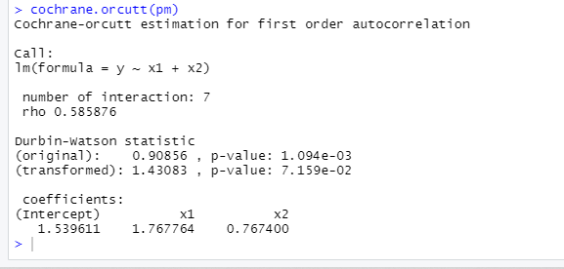

Ответ:
Коэф автокорреляции = 0,585876
Количество итераций = 7

